상품제안서
람프로스 PCR 에코 펜홀더-[일시품절] | 상품코드: F23262

 |  |  |  |  |  |  | 02-412-0044 | www.easy1.co.kr
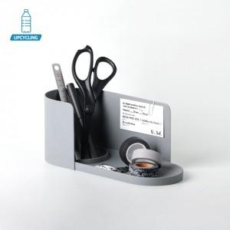

【상세/제작정보】 | <p><span style="background-color: rgb(255, 255, 255); font-family: dotum; font-size: 13px;">&nbsp;</span><span style="background-color: rgb(255, 255, 255); font-family: dotum; font-size: 13px;">인쇄 사이즈 최대 40*40(mm)</span>​</p>

【인쇄/포장옵션】 | 패드인쇄 / 별도문의

【공급단가】 | 수량 | 100~ | 300~ | 500~ | 1,000~ | 3,000~
*VAT별도 | 단가 | 15,370원 | 14,800원 | 14,230원 | 13,660원 | 13,320원

【상품 URL】 | https://dev.easy1.co.kr:443/src/goods_detail.php?gdno=23262

